Sheet1
首页
详情页
团队页

Focusing on exhibitions for ten years
专注展览搭建十年
关于我们
拥有全球视野的创意设计搭建团队
专注品牌创新，创造有价值的品牌展览
每年搭建超300场展会，多次荣获绿色奖/创意奖项
全球多个国家有我们的身影，专注展会视觉效果及品牌曝光。
直属工厂设计搭建一站式服务
We have direct factories in major cities across the country and can provide on-site setup services. We focus deeply on design, integrating creativity with corporate products and brand image to effectively spread brand value and product strengths.
关于我们

全国主要城市均设直属工厂，可提供本地搭建服务。我们深耕设计，将创意与企业产品、品牌形象深度融合，助力品牌价值与产品优势高效传播。

我们每天追求更加卓越，不断向前，永不止步。团队协作是联拓的基石，而专注态度则让每个项目都达到更高的高度。我们汇聚了超过10年经验的资深设计总监以及充满活力的新生代设计师，项目经理平均落地项目60+，确保我们的客户从想法到实际应用的无缝转换。联拓的团队是激情、创造力、和协同工作的完美结合。

our work
我们的团队理念

CONNECT US
联系我们获得专属您的免费设计初稿和报价
SHAPING THE FUTURE OF BRAND.
CONNECT US.
开创品牌的新时代。即刻与我们联系：13761200029

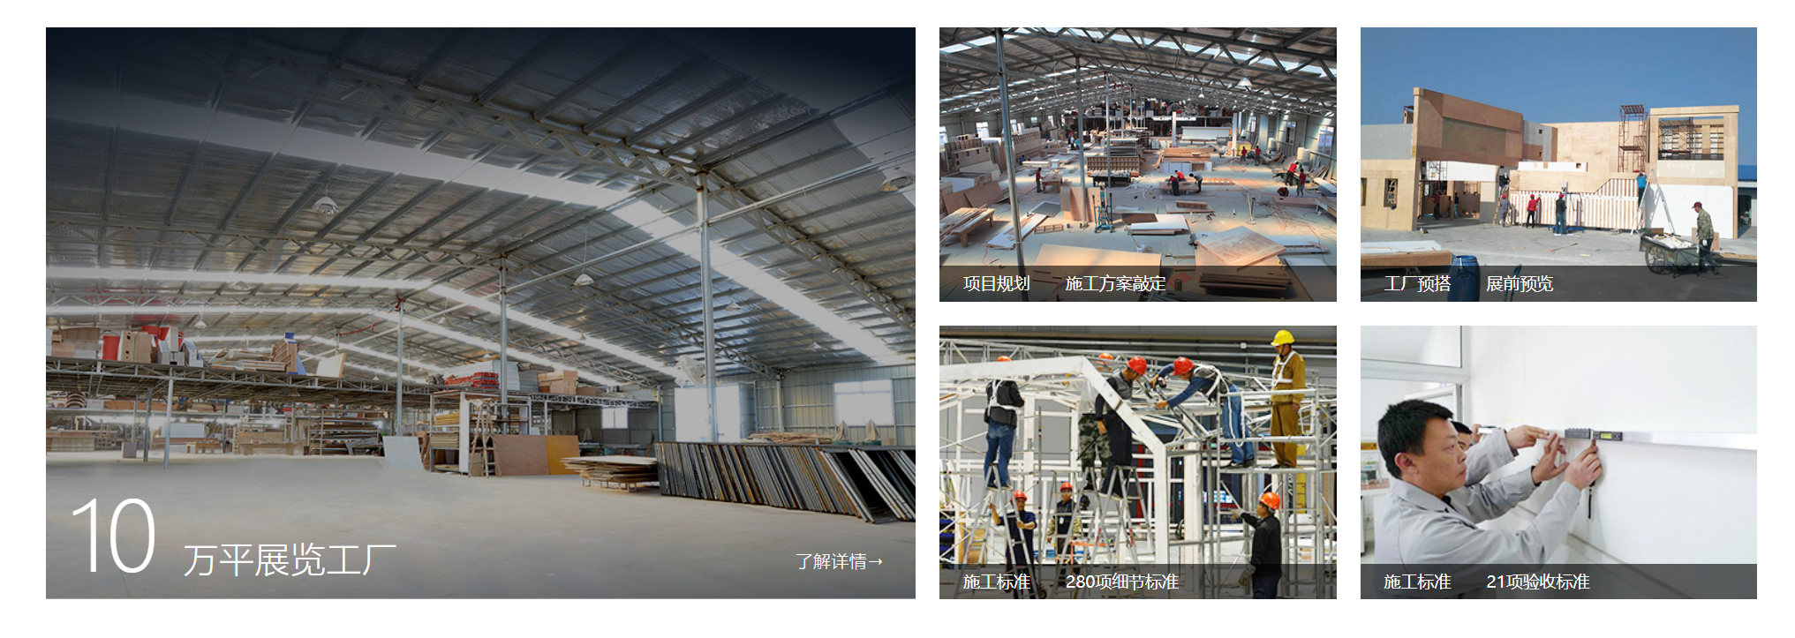

增长从这里开始
重新塑造全新的品牌视觉气质
目前由广州总部设立，并有北京、上海、深圳、杭州、成都、武汉、苏州、佛山、厦门等全国9家分部，另在长沙、青岛、济南、西安、东莞、重庆、昆明、南昌、南宁、南京、香港等全国一二线城市有20家合作工厂。更多城市正在筹建中，敬请期待
CONTACT
北京 · 上海 · 深圳 · 广州 · 杭州 · 成都 · 长沙 · 重庆为国内外26个城市提供展览服务
座机：13761200029
邮箱：ali@aliento.cn
客服：点击咨询在线客服 (7x12小时)

